誤り箇所参考
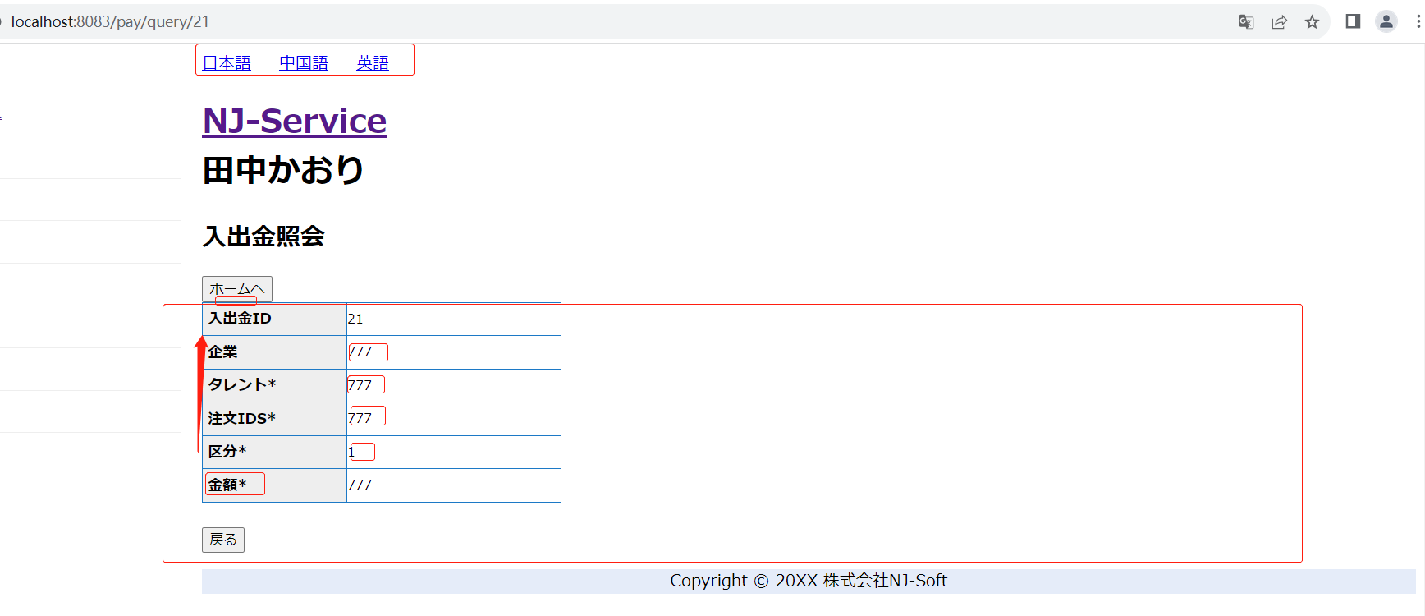
管理者の場合
企業の場合
タレントの場合

